测试结果
序号 | 系统名称 | 测试时间 | 页面名称 | 测试功能点 | 出现问题描述 | 备注/建议 | 测试人 | 开发人员 | 是/否解决 | 截图
1 | 云合未来进销存 | 2020.12.3 | 入库单/出库单 | 刷新功能 | 点击入库单和出库单的刷新页面，初始商品的序号会增长 |  |  |  |  |  | 
2 | 云合未来进销存 | 2020.12.4 | 商品进出查询 | 页面显示 | 页面显示问题 |  |  |  |  | 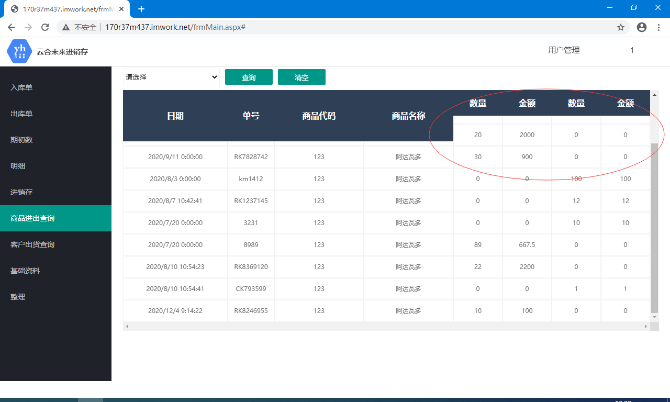
3 | 云合未来进销存 | 2020.12.4 | 期初数 | 添加商品 | 期初数页面应该只能添加基础资料里面的商品吧 | 建议其他文本框显示对应商品编号的商品信息，不能改动 |  |  |  | 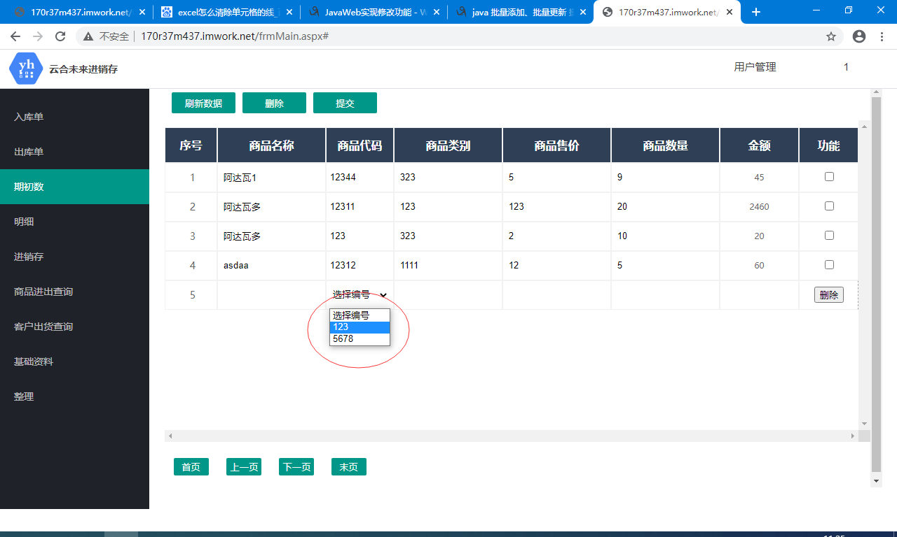
4 | 云合未来进销存 | 2020.12.4 | 整理 | 删除 | 点击删除后已删除的数据依然显示，必须刷新一下才会消失 | 建议点击删除后能立即删除
5 | 云合未来进销存 | 2020.12.4 | 整理 | 提交 | 提交后的界面没有新添加的数据，必须刷新一下才能显示出来 | 建议提交后能立即显示
6 | 云合未来进销存 | 2020.12.4 | 入库单/出库单 | 添加功能 | 感觉有些多余，因为添加只能根据编号添加，相当于已有的商品又添加一次 |  |  |  |  | 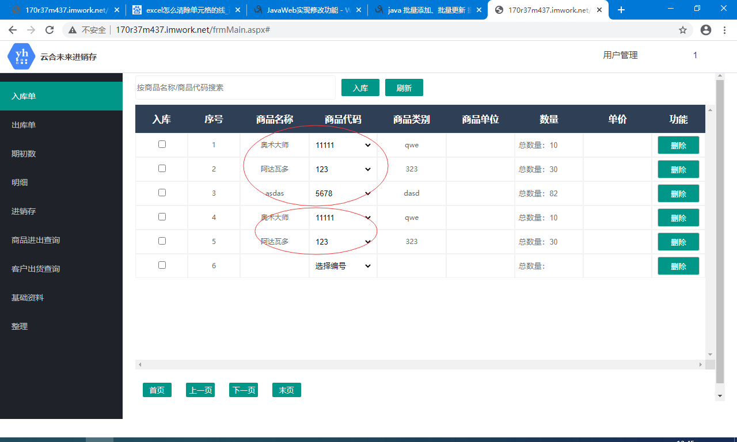
7 | 云合未来进销存 | 2020.12.9 |  | 服务器 | 页面动不动就打不开了，页面里面有时加载也特别慢 |  |  |  |  | 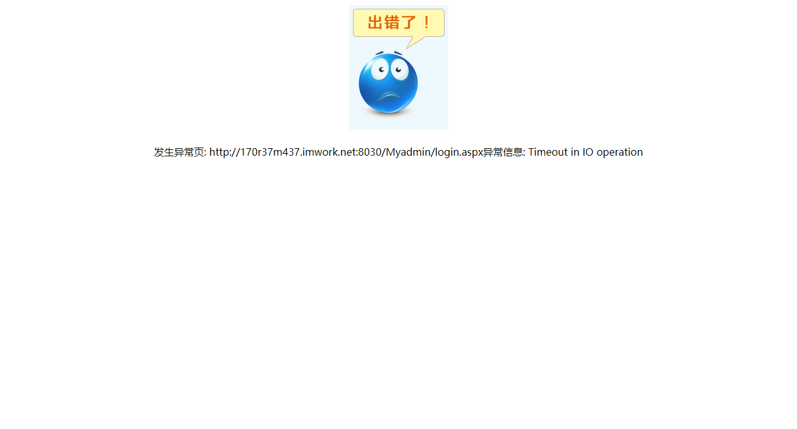 | 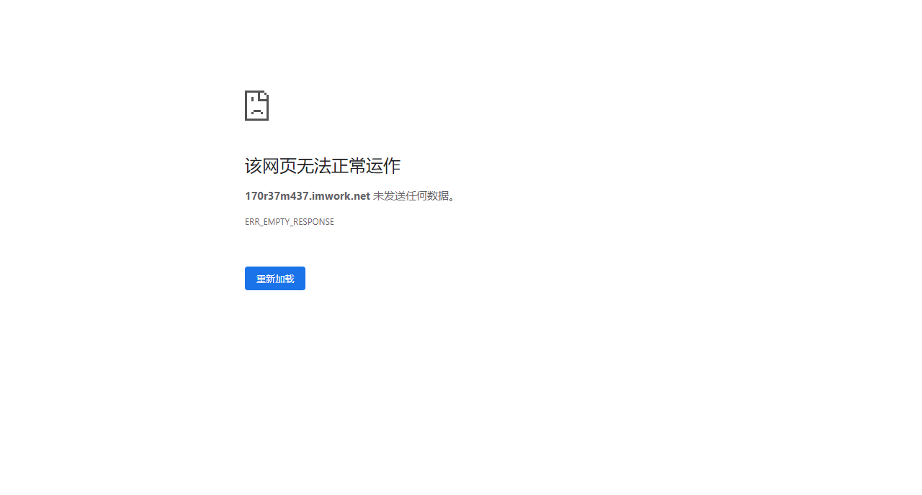
8 | 云合未来进销存 | 2020.12.9 | 用户名管理 | 修改用户名密码 | 点击确认提交没反应 |  |  |  |  | 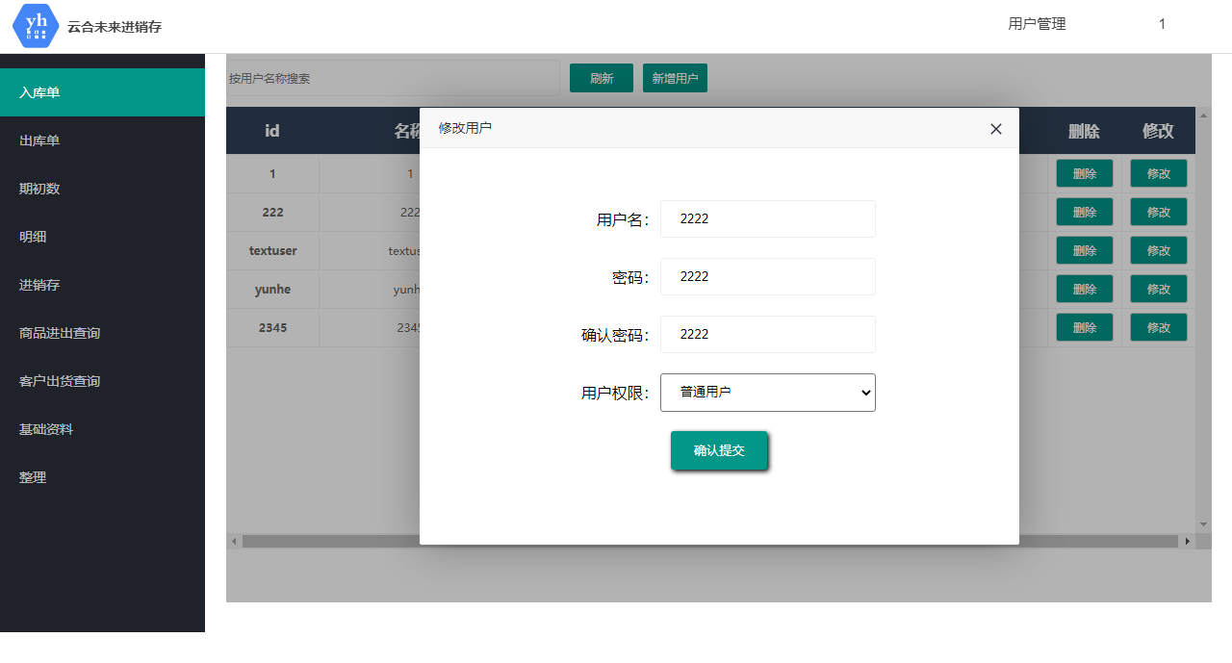 |  | 
9 | 云合未来进销存 | 2020.12.9 | 用户名管理 | 删除用户/新增用户 | 必须刷新一下才会显示修改后的数据 | 建议可以直接显示出来
10 | 云合未来进销存 | 2020.12.10 | 基础资料/整理 | 数据显示 | 第一次打开页面必须点击刷新才能显示数据 | 建议可以直接显示出来 |  |  |  | 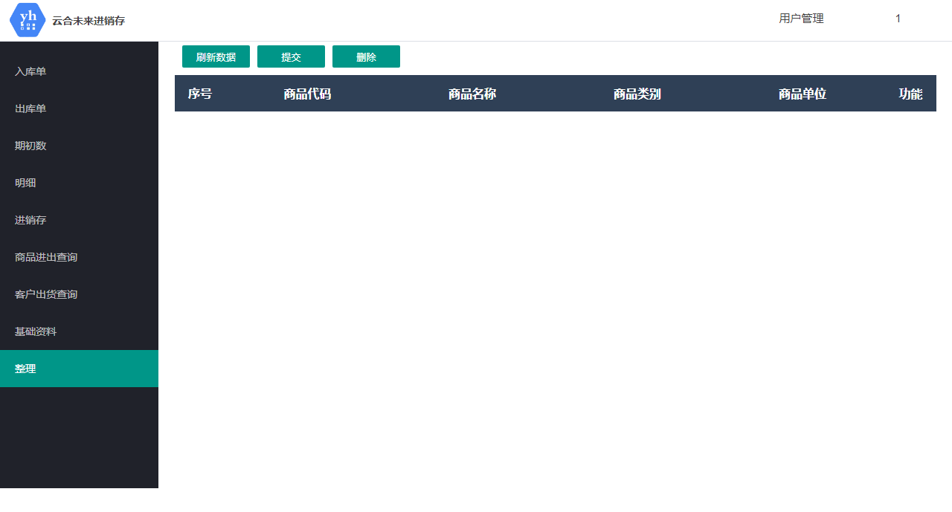
11 | 云合未来进销存 | 2020.12.10 | 明细 | 查询 | 不添加日期或者只添加一个日期的话查询报错 | 建议弹一个让用户输入日期的对话框（或者做成进销存页面那种时间查询） |  |  |  | 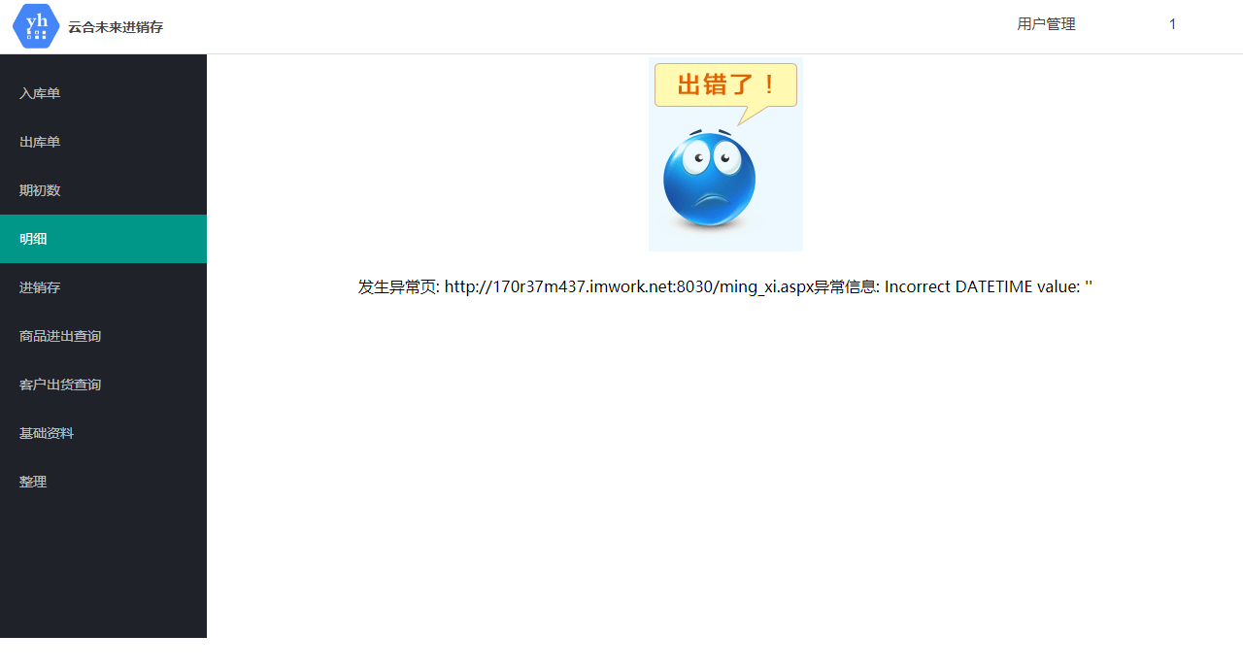
12 | 云合未来进销存 |  | 入库单 | 删除 | 删除成功后数量没有变化
13 | 云合未来进销存 |  | 明细 | 查询 | 以起始时间和截止日期为条件查询，页面没有数据
14 | 云合未来进销存 |  | 明细 | 导出Excel | 导出的Excel中时间的数据乱码
15 | 云合未来进销存 |  | 进销存 | 查询 | 选择日期进行查询，页面跳转到了异常页
16 | 云合未来进销存 |  | 异常页 |  | 无法访问网站，无论访问那个功能，或者更换浏览器重新登录，都会跳转到异常页
17 | 财务管理系统 | 2021-02-03 | 基本信息-开支科目 | 删除 | 删除以后序号和凭证字还在
18 | 财务管理系统 | 2021-02-03 | 凭证处理-凭证汇总 | 生成excel | 生成的excel序号前面都有单引号
19 | 财务管理系统 | 2021-02-03 | 凭证处理-凭证汇总 | 删除 | 没看到有删除功能
20 | 财务管理系统 | 2021-02-03 | 各类报表-现金流量 | 查询 | 输入月份页面没有变化
21 | 财务管理系统 | 2021-02-03 | 极简财务-极简总账 | 添加，修改 | 新增的时候不能输入数据，新增完后也不能修改
22 | 人事pc | 2021-02-04 | 考勤 | 新增 | 考勤点击添加局部发生异常number |  | 王鑫
23 | 人事pc | 2021-02-04 | 考勤 | 刷新 | 查询完指定月份内容点击刷新出现所有数据 |  | 王鑫
24 | 人事pc | 2021-02-04 | 人员信息管理 | 搜索 | 模糊查询不好用，只输入一个字查不到，只能精准查找 |  | 王鑫
25 | 人事pc | 2021-02-04 | 工资明细 | 添加 | 添加时出现异常number |  | 王鑫
26 | 人事pc | 2021-02-04 | 工资明细 | 搜索 | 无法模糊查询 |  | 王鑫
27 | 人事pc | 2021-02-04 | 工资明细 | 刷新 | 指定查询页面刷新以后出现所有数据 |  | 王鑫
28 | 人事pc | 2021-02-04 | 个人信息，报盘，报税 | 搜索 | 不是模糊查询，是精准查询 |  | 王鑫
29 | 人事pc | 2021-02-04 | 报盘，报税 | 所有 | 点击所有文本框不清空 |  | 王鑫
30 | 人事pc | 2021-02-04 | 报盘，报税 | 添加 | 没有添加按钮 |  | 王鑫
31 | 人事pc | 2021-02-04 | 工资条 | 搜索 | 按条件查询和模糊查询没实现 |  | 王鑫
32 | 人事pc | 2021-02-04 | 工资明细 | 修改 | 工资明细点开修改出现异常 |  | 王鑫
33 | 人事pc | 2021-02-04 | 工资明细 | 编辑 | 编辑过后姓名的数字字母组合按钮处会出现错位 |  | 王鑫
34 | 人事pc | 2021-02-04 | 人员信息管理 | 权限 | 添加人员时无法赋予权限权限 |  | 王鑫
35 | 人事小程序 | 2021-02-04 | 登录 | 登录 | 输入密码之后点击键盘上的确认键，然后点击进入系统就进不去
36 | 人事小程序 | 2021-02-04 | 人员信息管理 | 添加 | 账户可以重复
37 | 人事小程序 | 2021-02-04 | 配置表 | 修改 | 考勤项目、考勤配置只能输入数字。
38 | 人事小程序 | 2021-02-04 | 配置表 | 修改 | 改到部门配置时提示没有权限，退出去再进来就可以改
39 | 人事小程序 | 2021-02-04 | 工资明细表 |  | 入职时间改下输入框
40 | 人事小程序 | 2021-02-04 | 工资条 | 下拉框跟根据工资明细表汇总 | 现在是根据配置表查询
41 | 人事小程序 | 2021-02-04 | 考勤表 |  | 姓名不是必填项
42 | 人事小程序 | 2021-02-04 | 考勤表 |  | 点击添加的空数据行退出进来还是有
43 | 人事小程序 | 2021-02-04 | 所有 |  | 分页没用
44 | 人事小程序 | 2021-02-04 | 所有 |  | 剪切板永远是上一次的内容
45 | 人事小程序 | 2021-02-04 | 修改 |  | 提示字跟输入文字重影
46 | 人事小程序 | 2021-02-04 | 工资明细表 |  | 部门没下拉
47 | 人事小程序 | 2021-02-04 | 考勤表 |  | 数据统计当月初始化没反应
48 | 人事小程序 | 2021-02-04 | 时间 |  | 时间选择
49 | 人事小程序 | 2021-02-04 | 所有 |  | 没有运算逻辑
50 | 人事小程序 | 2021-02-04 | 所有小窗体 |  | 只能返回张一页没有取消
51 | 人事小程序 | 2021-02-04 | 部门汇总 |  | 小贴士改成部门改成下划线连接字体变蓝
52 | 人事小程序 | 2021-02-04 | 社保 |  | sql报错
53 | 人事小程序 | 2021-02-04 | 工资明细表 |  | 添加不了
54 | 人事小程序 | 2021-02-04 | 配置表 |  | 没啥用，用到的都弄成下拉
55 | 人事小程序 | 2021-02-04 | 部门汇总 |  | 查询不好用
56 | 人事小程序 | 2021-02-04 | 工资条 |  | 下拉没框
57 | 人事小程序 | 2021-02-04 | 工资条 |  | 查不到
58 | 人事pc |  | 首页 | 加载 | 图片没加载 |  | 刘茂然
59 | 人事pc |  | 考勤 | 添加 | 添加失败，页面跳转到了异常页 |  | 刘茂然
60 | 人事pc |  | 考勤 | 修改 | 对单条数据进行修改，出现异常，页面跳转到异常页 |  | 刘茂然
61 | 人事pc |  | 人员信息管理 | 添加 | 添加数据选项中权限无法点击 |  | 刘茂然
62 | 人事pc |  | 工资明细 | 添加 | 添加数据发生异常，跳转到了异常页面 |  | 刘茂然
63 | 人事pc |  | 工资明细 | 修改 | 对单条数据进行修改，出现异常，页面跳转到异常页 |  | 刘茂然
64 | 人事pc |  | 工资明细 | 页面布局 | 对单条数据修改发生异常后，页面布局改变了 |  | 刘茂然
65 | 人事pc |  | 考勤记录编辑 | 页面布局 | 对单条数据点击进行编辑时，该条数据页面布局错乱 |  | 刘茂然
66 | 人事pc |  | 配置表编辑 | 页面布局 | 对单条数据点击进行编辑时，该条数据页面布局错乱 |  | 刘茂然
67 | 人事pc |  | 报盘编辑 | 页面布局 | 对单条数据点击进行编辑时，该条数据页面布局错乱 |  | 刘茂然
68 | 人事pc |  | 报税编辑 | 页面布局 | 对单条数据点击进行编辑时，该条数据页面布局错乱 |  | 刘茂然
69 | 人事pc |  | 部门汇总 | 部门详情 | 点击部门详情跳转到的页面没有数据 |  | 刘茂然
70 | 人事pc |  | 社保 | 部门详情 | 点击部门详情跳转到的页面没有数据 |  | 刘茂然
71 | 人事pc |  | 工资条搜索 | 职务栏 | 职务栏中加载的数据不全 |  | 刘茂然
72 | 人事pc |  | 工资条搜索 | 部门栏 | 职务栏中加载的数据不全 |  | 刘茂然
73 | 人事pc |  | 工资条搜索 | 输入表中条件查询 | 查不到数据 |  | 刘茂然
74 | 人事pc | 2021-02-04 | 考勤 | 修改 | 点击修改按钮显示异常
75 | 人事pc | 2021-02-04 | 考勤 | 添加 | 点击添加按钮显示异常
76 | 人事pc | 2021-02-04 | 考勤 | 页面显示 | 页面显示问题
77 | 人事pc | 2021-02-04 | 人员信息管理 | 添加 | 添加时权限按钮不能用
78 | 人事pc | 2021-02-04 | 工资明细 | 编辑 | 数据显示有问题
79 | 人事pc | 2021-02-04 | 工资明细 | 添加 | 点击添加报错
80 | 人事pc | 2021-02-04 | 工资明细 | 修改 | 点击修改报错
81 | 人事pc | 2021-02-04 |  | 搜索 | 所有搜索框都没有模糊查询，找人很费劲
82
83
84
85
86
87
88
89
90
91
92
93
94
95
96
97
98
99
100
101
102
103
104
105
106
107
108
109
110
111
112
113
114
115
116
117
118
119
120
121
122
123
124
125
126
127
128
129
130
131
132
133
134
135
136
137
138
139
140
141
142
143
144
145
146
147
148
149
150
151
152
153
154
155
156
157
158
159
160
161
162
163
164
165
166
167
168
169
170
171
172
173
174
175
176
177
178
179
180
181
182
183
184
185
186
187
188
189
190
191
192
193
194
195
196
197
198
199
200
201
202
203
204
205
206
207
208
209
210
211
212
213
214
215
216
217
218
219
220
221
222
223
224
225
226
227
228
229
230
231
232
233
234
235
236
237
238
239
240
241
242
243
244
245
246
247
248
249
250
251
252
253
254
255
256
257
258
259
260
261
262
263
264
265
266
267
268
269
270
271
272
273
274
275
276
277
278
279
280
281
282
283
284
285
286
287
288
289
290
291
292
293
294
295
296
297
298
299
300
301
302
303
304
305
306
307
308
309
310
311
312
313
314
315
316
317
318
319
320
321
322
323
324
325
326
327
328
329
330
331
332
333
334
335
336
337
338
339
340
341
342
343
344
345
346
347
348
349
350
351
352
353
354
355
356
357
358
359
360
361
362
363
364
365
366
367
368
369
370
371
372
373
374
375
376
377
378
379
380
381
382
383
384
385
386
387
388
389
390
391
392
393
394
395
396
397
398
399
400
401
402
403
404
405
406
407
408
409
410
411
412
413
414
415
416
417
418
419
420
421
422
423
424
425
426
427
428
429
430
431
432
433
434
435
436
437
438
439
440
441
442
443
444
445
446
447
448
449
450
451
452
453
454
455
456
457
458
459
460
461
462
463
464
465
466
467
468
469
470
471
472
473
474
475
476
477
478
479
480
481
482
483
484
485
486
487
488
489
490
491
492
493
494
495
496
497
498
499
500
501
502
503
504
505
506
507
508
509
510
511
512
513
514
515
516
517
518
519
520
521
522
523
524
525
526
527
528
529
530
531
532
533
534
535
536
537
538
539
540

